【様式4】改修概要書
令和7年度インバウンド誘客等ユニバーサルツーリズム推進補助金 |  |  |  |  |  |  |  |  |  |  |  |  | 【様式4】改修概要書
■ 改修概要書

▼基本情報 （※改修を行う施設が複数ある場合、本エクセルファイルをコピーして各施設ごとに改修概要を作成してください）
施設名 |  |  |  |  | 施設区分
郵便番号 |  |  |  |  | 所在地住所

▼事業概要
事業費（税別） |  |  |  |  |  |  | 補助金申請額（事業費の1/2）
改修する面積、規模 （㎡あるいは客室数） |  |  |  |  |  |  | 申請区分

▼事業詳細
主要な改修工事の内容

工事の実施により期待される効果

その他ポイントとなる点

主要な改修の写真
改修前 |  |  |  |  |  |  |  |  | 改修後

主要な改修対象の現状写真
改修後イメージ写真
（他施設の写真、パース図等でも可）

実施する改修内容一覧
# | 費目 | 工事内容 |  |  | 面積 |  | 発注先 |  |  |  | 予定事業費 |  |  |  | 補助率 |  | 予定補助金申請額
1
2
3
4
5
6
7
8
9
10
総額（税別）
実施スケジュール
 | 月 |  | 5月 | 6月 |  | 7月 |  | 8月 |  | 9月 |  | 10月 |  | 11月 |  | 12月 |  | 2026-01-01
1 | 調査
2 | 設計
3 | 確認申請/見積もり
4 | 施工
5 | 精算・完了実績報告
6 | 休業期間 ※休業する場合のみ記載

【様式6】バリアフリー措置に関する確認書
様式6
バリアフリー措置に関する確認書

■ はじめに
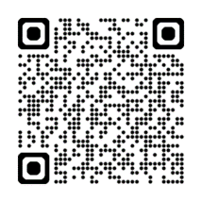 「観光施設における心のバリアフリー認定制度」とは、 バリアフリー対応や情報発信に積極的に取り組む姿勢のある観光施設を対象とし令和2年12月に創設された認定制度です。 認定された観光施設には、観光庁が定める認定マークが交付され、これにより、観光施設のさらなるバリアフリー対応と その情報発信を支援し、ご高齢の方や障害のある方がより安全で快適な旅行をするための環境整備を推進します。 （観光庁Webサイトより意訳：https://www.mlit.go.jp/kankocho/seisaku_seido/kokorono_barrier-free/index.html#nintei03）

改修対象施設が宿泊施設・飲食店・観光案内所・博物館に該当
A.過去に「観光施設における心のバリアフリー認定」を取得している場合
観光庁への新たな申請手続きは不要です。認定時に観光庁より送付されている認定マーク、認定番号をご提出ください。
※認定番号は、観光庁WEBサイト「認定施設一覧」に記載があります。
■ 認定マーク
【参考】認定マーク
観光庁ロゴ、施設名、認定年月あり（イメージ）
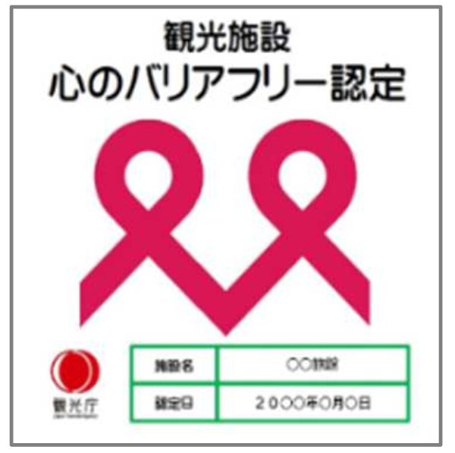 認定マークは、イメージにある「観光庁ロゴ、施設名、認定年月」が記載されたバージョンです。 枠内に貼り付けをお願いいたします
■ 認定番号

※認定番号は、以下ページの「認定施設一覧」にも掲載されています
https://www.mlit.go.jp/kankocho/seisaku_seido/kokorono_barrier-free/index.html#nintei03

B.これから「観光施設における心のバリアフリー認定」を取得する場合
「③バリアフリー・ストレスフリー対応」で申請の場合、心のバリアフリー認定取得は必須条件です。 下記チェックボックスを押下し、令和８年１月31日までに認定取得の手続きを進めてください。
 | 「令和７年度インバウンド誘客等ユニバーサルツーリズム推進補助事業」の実施に際し、 当社は令和８年１月31日までに「観光施設における心のバリアフリー認定」を取得することを誓約いたします。 期限内に認定を取得できなかった場合、交付決定内容が取り消しになることを了承いたします。
 | ※認定を取得次第速やかに、認定マークと認定番号を事務局へご提出ください。

改修対象施設が宿泊施設・飲食店・観光案内所・博物館以外の観光施設に該当
心のバリアフリー認定の取得は出来ない代わりに、認定基準と同等の施策を行っていただく必要があります。
具体的な施策内容として、下記（１）～（３）をすべて実行してください。
完了実績報告時には実際に施策が実行されているかの確認をさせていただきます。
施策が実行されていないことが確認された場合、交付決定内容の全部または一部が取り消しになる可能性があることをご留意ください。

 | 「令和７年度インバウンド誘客等ユニバーサルツーリズム推進補助事業」の実施に際し、 当社は下記（１）～（３）を全て実行することを誓約いたします。
 | （１） | 自社のHPにてバリアフリーに関する情報発信を行うこと
 | （２） | 三重県が開催するバリアフリーの研修を受講すること
 | （３） | ソフト面での施策を以下のうち3つ以上実行すること
 | 下記のリストから今年度より実施するソフト面での施策を３つ以上選び、✓マークを押下してください

 | 車いすや杖の貸し出し
 | シャワーチェアなどその他備品の貸し出し
 | 耳の不自由な方のための筆談等での説明対応
 | 目が不自由、手指が不自由な方のための代筆
 | 簡易スロープによる段差解消
 | 手が不自由な方のためのフォークやスプーンの対応
 | 刻み食の提供
 | 車いすの方や視覚障害の方向けの介助・同行案内
 | 車いすの方への段差の介助・サポート
 | 車いすの方が通りやすい通路の確保
 | 目の不自由な方へ商品を手に取った明瞭な説明

【様式8】施設・建物所有者と補助事業者の名義相違に係る同意書
様式8
 | 令和７年度インバウンド誘客等ユニバーサルツーリズム推進補助金
 | 施設・建物所有者と補助事業者の名義相違に係る同意書

 | 令和 年 月 日

 | 令和７年度インバウンド誘客等ユニバーサルツーリズム推進補助事業事務局 御中

 | 補助事業者名：
 | 担当者名：

 | 本事業の実施にあたり、施設・建物の不動産登記上の所有名義人である「●●●●」より、 補助事業者である「○○○○」の申請内容のとおり事業を実施することに同意を得ましたので報告いたします。

印
 | 施設・建物の不動産登記上の所有名義人：
 | 担当者名：

 |  | 以上

【様式9】口座振込申出書
様式9

口座振込申出書

 | 三重県知事 宛て

 |  | 令和７年度インバウンド誘客等ユニバーサルツーリズム推進補助金について、 次の口座に振込をお願いします。

 | (01) |  | 事業者 登録番号 ※
 |  |  |  |  |  | ※三重県側で記載します

 | (02) |  | 商号又は名称 | (フリガナ)

 | (03) |  | 代表者役職名

 | (04) |  | 代表者名 | (フリガナ)

 |  |  |  | 姓 | 名

 | (08) |  | 振込口座 | ※コードが不明な場合は空欄のままで差し支えありません。

 |  |  | (金融機関コード) | 金融機関コード（ ）

 |  |  | 金融機関名

 |  |  | (支店コード) | 支店コード（ ）

 |  |  | 支店名

 |  |  | 預金種目 | □普通 □当座 □その他（ ）

 |  |  | 口座番号

 |  |  | 口座名義人 | (フリガナ)

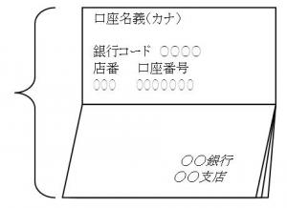
 |  | 【注意】振込先の口座情報が確認できる資料の添付について
 |  | 口座振込エラーを防止するため、口座情報を確認できる
 |  | 下記資料の写しを下部に貼付し提出してください。
 |  | ①通帳の表紙
 |  | ②通帳の表紙の裏の見開き
 |  | （カタカナでの名義・口座番号等が記載されている部分）
 |  | ※インターネット銀行口座の場合は、
 |  | カタカナでの名義・口座番号等を確認できる
 |  | 画面を印刷して添付してください。

口座情報を確認できる資料の写しをここに貼付してください

